ACCUEIL
 | CALCULATEUR ANNUALISATION DU CDG 35 Année civile | 

1-LA NOTICE

2-CALCUL ANNUALISATION AU FORFAIT

3-LE PLANNING ANNUEL

1-NOTICE
Consignes pour l'onglet "PANNING ANNUEL"
 | NOTICE D'UTILISATION DU CALCULATEUR ANNUALISATION EN ANNEE CIVILE DU CDG 35 |  |  |  |  | NOTICE D'UTILISATION DU CALCULATEUR ANNUALISATION DU CDG 35
1) Consignes pour l'onglet "CALCUL ANNUALISATION FORFAIT" : |  |  |  |  | 2) Consignes pour l'onglet "PLANNING ANNUEL" :
Consignes générales d'utilisation : Les cellules colorées dans l'onglet "CALCUL ANNUALISATION FORFAIT" sont modifiables. |  |  |  |  | Consignes générales d'utilisation : -Les cellules colorées dans l'onglet "PLANNING ANNUEL " sont modifiables. -Les cellules des colonnes "cycle", "horaire", "temps" ne sont pas vérouillées, vous pouvez donc écraser les formules automatiques si besoin. -Il faut toujours saisir le nombre d'heures sous format H:MM (ex : 6:00) et non pas en centièmes d'heures.
La matrice suivante sert à déterminer les paramètres liés à la présence de l'agent sur l'année civile. Ce sont les paramètres variables qui vont permettre de calculer le temps de travail de l'agent, ses droits à congés et également permetttre l'alimentation automatique de son planning annuel.
 |  | Saisir dans les cases jaunes les dates de présence de l'agent sur l'année civile (dates de contrat). Ces données permettent : -Le calcul du temps temps de travail annualisé. -Le calcul du nombre de jours de contrat pour le calcul du droit à congés annuels. -De distinguer les jours de non présence (NP) de l'agent sur son planning annuel. |  |  | Le choix de l'année : La sélection de l'année alimente automatiquement les dates et le nom des jours de la semaine dans le calendrier.


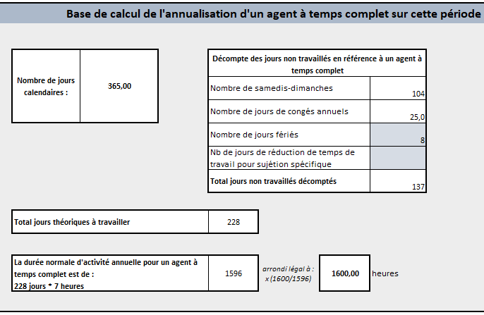
La matrice suivante sert à déterminer la base de calcul de l'annualisation. Elle sert à calculer le temps de travail d'un agent qui serait à temps complet sur la période considérée.
 |  | Dans le cadre d'un décompte de type forfaitaire de l'annualisation, en fonction du nombre de jours de présence de l'agent, l'outil va calculer : -Un nombre de samedi-dimanche forfaitaire sur la période (104 pour un agent présent toute l'année) -Le nombre de congés annuels (25 pour un agent temps complet travaillant (5j/semaine et présent toute l'année) Si l'agent n'est pas présent toute l'année, modifier si nécessaire le nombre forfaitaire de jours fériés (à défaut positionné à 8 jours fériés pour un agent présent toute l'année). En cas de sujétion particulière (pénibilité au travail), saisissez le nombre de jours de réduction de temps de travail pour sujétion particulière (en cohérence avec la période de présence de l'agent). L'outil calcul automatiquement la durée normale forfaitaire d'activité annuelle pour un agent à temps complet sur la période. Cette durée est arrondie en appliquant le coefficient X (1600h/1596h).
 |  |  |  |  | Saisir manuellement les dates des jours fériés et des vacances civiles : -Saisir les jours fériés permet d'afficher en jaune foncé les dates de jours fériés dans le planning. Si l'agent ne travaille pas le jour férié vous devez remplacer le code horaire du cycle en saisissant le code "F" dans la cellule (écraser la formule automatique). Si l'agent travaille un jour férié et récupère son férié un autre jour vous pouvez saisir le code "RF" sur son planning. -Saisir les dates de début et fin de vacances civiles permet l'affichage en jaune clair des dates de vacances civiles sur le planning.
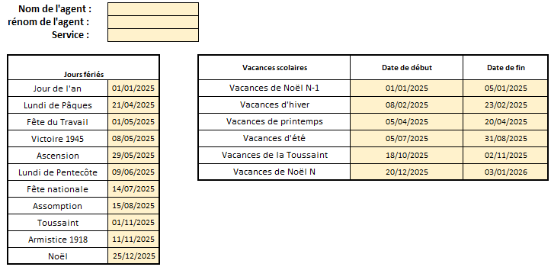
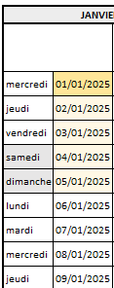

La matrice suivante sert à déterminer le planning type de l'agent sur le temps civile. Le planning type sert au calcul du temps de travail et à l'alimentation automatique du planning annuel.

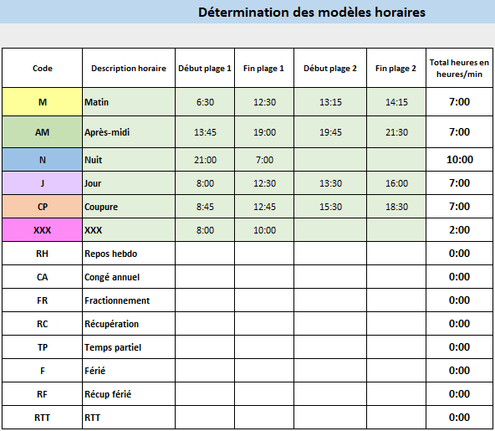

 |  | Saisir dans les cases colorées : les codes horaires (qui seront positionnés sur le planning), la description de l'horaire et les heures de début et de fin pour chaque plage de travail de l'agent (matin et après-midi). Les heures doivent être impérativement écrites au format H:MM (ex : 9:00). Les couleurs qui seront appliquées dans le planning sont celles qui sont pré-indiquées dans le modèle (Jaune, vert, bleu, violet, orange et rose). Vous pouvez changer les lettres des codes horaires. Ces modèles horaires permettront de : -Alimenter le cycle de travail de l'agent. -Alimenter automatiquement le planning annuel de l'agent.
 |  |  |  |  | Choix du démarrage du cycle sur le planning de l'agent : Pour alimenter automatique le planning de l'agent avec le planning type défini dans l'onglet 2-CALCUL ANNUALISATION FORFAIT, vous devez : -Choisir le numéro de semaine du cycle avec laquelle vous souhaitez initier le planning de l'agent. -Choisir la date du premier jour d'application du cycle, il faut idéalement que cette date corresponde au premier jour de présence de l'agent dans l'année civile.
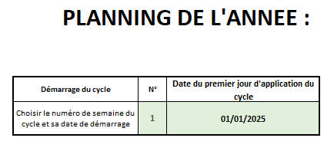
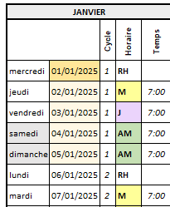

 |  |  |  |  | La modification du planning : L'alimentation automatique des codes horaires et des temps correspondant se fait à partir des modèles horaires et du cycle de travail que vous avez défini dans la feuille 2-CALCUL ANNUALISATION FORFAIT . Si vous souhaitez modifier un code horaire e/ou un temps réalisé, vous devez les inscrire manuellement sur le planning en écrasant les formules automatiques. Le format de saisie des heures à respecter est H:MM. Pour que le cycle continue de se dérouler correctement sur le reste du planning, modifiez le code horaire sans modifier le numéro de semaine du cycle.

La matrice suivante sert à déterminer le cycle de travail de l'agent et à alimenter son planning annuel.

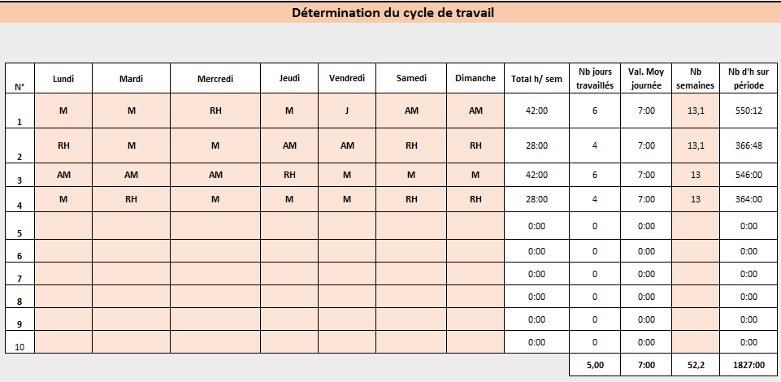
 |  | Saisir les codes horaires dans la matrice et composer le planning type de l'agent sur une ou plusieurs semaines (maximum 10 semaines possibles dans cette matrice). Chaque cellule de la semaine doit être complétée : -si l'agent est en repos hebdomadaire : saisir RH -si l'agent est en repos temps partiel : saisir TP -si l'agent est en temps de récupération (après une Nuit par exemple) : saisir RC Saisir le nombre d'occurrences sur la période pour chaque semaine du cyle. Le total du nombre de semaines doit être égal au total au nombre de semaines de la période de présence de l'agent sur l'année civile (en haut de la feuille excel partie jaune). A noter, une année complète (365 jours) est égale à : -52,2 semaines si l'agent travaille 5 jours par semaine -52,25 semaines si l'agent travaille 4 jours par semaine -52,33 semaines si l'agent travaille 3 jours par semaine -...

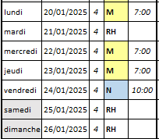

 |  |  |  |  | La saisie des jours de congés : -La saisie des congés annuels "CA" sur le planning doit être réalisée manuellement sur le planning en écrasant les formules automatiques. -Si l'agent rempli les conditions d'acquisition, la saisie des congés de fractionnement "FR" sur le planning doit être réalisée manuellement sur le planning en écrasant les formules automatiques.
La matrice suivante sert à déterminer le temps de travail effectif de l'agent sur la période.
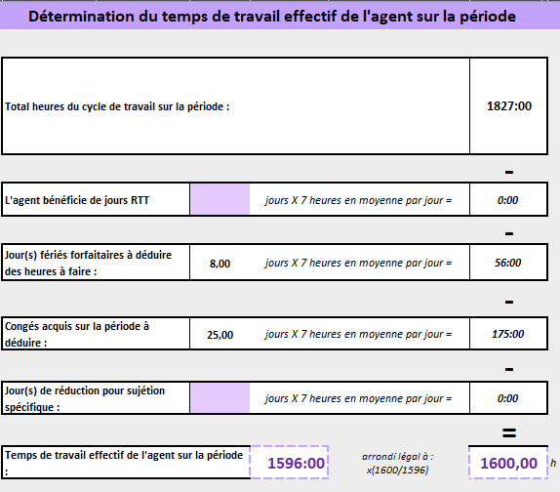

 |  | Le total des heures du cycle sur la période est reporté automatiquement depuis la matrice précédente. Le cas échéant, saisissez dans cette case violette le nombre de jours de RTT dont bénéficie l'agent sur la période (pensez à proratiser si l'agent n'est pas présent toute l'année). Le nombre de jours fériés est proratisés automatiquement en fonction du nombre de jours moyens travaillés par semaine. Le nombre de congés est calculé automatiquement en fonction du nombre de jours de présence de l'agent sur l'année et en fonction du nombre de jours travaillés en moyenne sur la semaine. Le cas échéant, saisir manuellement de nombre de jours de réduction de temps travail pour sujétion particulière liée à la pénibilité du poste. L'outil calcul automatiquement le temps de travail effectif de l'agent sur la période. Cette durée est arrondie en appliquant le coefficient légal X (1600h/1596h).

 |  |  |  | 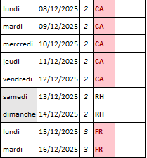

 |  |  |  |  | En bas à droite du planning, il y a un solde calculé qui fait la différence entre le temps annuel à réaliser par l'agent (cible du temps de travail annuel + Journée de solidarité - les heures de congés de fractionnement acquis) et le temps qui a été prévu sur le planning de l'agent.

 |  |  |  |  | Dans l'exemple ci-dessous, l'écart est dû : -A l'arrondi légal sur la cible de temps de travail annuel (de 1596h à 1600h =4h) -Aux deux jours fériés supplémentaires qui tombent sur un jours ouvrés en 2025 (10 jours fériés au lieu de 8 jours forfaitaires = différence de 14h)

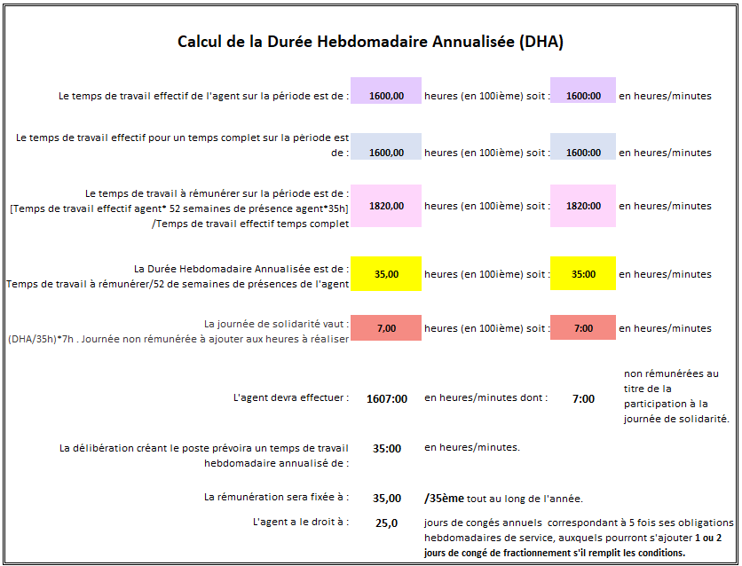
La matrice suivante fait la synthèse des éléments calculés précédemment et calcule le temps de travail à rémunérer sur la période (année entière ou non si l'agent n'est pas présent toute l'année). Ce temps de travail à rémunérer permettra le calcul de la Durée Hebdomadaire Annualisée.

 |  |  |  |  | A noter : la journée de solidarité (7h à réaliser pour un agent à temps complet) doit être ajoutée manuellement sur le planning selon les modalités de réalisation fixée au sein de la collectivité.

 |  |  | Le nombre d'heures de la journée de solidarité n'est pas proratisé au nombre de jours de présence de l'agent sur l'année, comme le prévoit la réglementation.

 |  |  | Le calcul des droits à congés prend en compte deux éléments variables calculés précédemment : -le nombre de jours de présence de l'agent sur l'année. -le nombre de jours travaillés par semaine/obligation hebdomadaire de service.

2-CALCUL ANNUALISATION FORFAIT
Présence de l'agent sur l'année civile |  |  |  |  |  |  |  |  |  |  |  |  |  | Détermination du temps de travail effectif de l'agent sur la période

 |  |  |  |  | Date de début | Date de fin | Nombre de jours calendaires |  | Nombre de semaines |  |  |  |  |  | Total heures du cycle de travail sur la période : |  |  |  |  | 1827:00:00
 |  |  | Période de présence de l'agent sur l'année civile - durée contrat |  | 2025-01-01 | 2025-12-31 | 365.00 |  | 52 semaine(s) et 1 jour(s) calendaire(s)
 |  |  |  |  |  |  |  |  |  |  |  |  |  |  |  |  |  |  |  | -
 |  |  |  |  |  |  |  |  |  |  |  |  |  |  | L'agent bénéficie de jours RTT : |  | 0.00 | jours X 7 heures en moyenne par jour = |  | 0:00:00
Base de calcul de l'annualisation d'un agent à temps complet sur cette période |  |  |  |  |  |  |  |  |  |  |  |  |  |  |  |  |  |  |  | -
 |  |  |  |  |  |  |  |  |  |  |  |  |  |  | Jour(s) fériés forfaitaires à déduire des heures à faire : |  | 8 | jours X 7 heures en moyenne par jour = |  | 56:00:00
 |  |  | Nombre de jours calendaires : | 365.00 |  | Décompte des jours non travaillés en référence à un agent à temps complet |  |  |  |  |  |  |  |  |  |  |  |  |  | -
 |  |  |  |  |  | Nombre de samedis-dimanches |  |  | 104 |  |  |  |  |  | Congés acquis sur la période à déduire : |  | 25.00 | jours X 7 heures en moyenne par jour = |  | 175:00:00
 |  |  |  |  |  | Nombre de jours de congés annuels |  |  | 25.0 |  |  |  |  |  |  |  |  |  |  | -
 |  |  |  |  |  | Nombre de jours fériés |  |  | 8 |  |  |  |  |  | Jour(s) de réduction pour sujétion spécifique : |  | 0.00 | jours X 7 heures en moyenne par jour = |  | 0:00:00
 |  |  |  |  |  | Nb de jours de réduction de temps de travail pour sujétion spécifique |  |  | 0 |  |  |  |  |  |  |  |  |  |  | =
 |  |  |  |  |  | Total jours non travaillés décomptés |  |  | 137 |  |  |  |  |  | Temps de travail effectif de l'agent sur la période : |  |  | 1596:00:00 | arrondi légal à : x(1600/1596) | 1600.00 |  | h

 |  |  | Total jours théoriques à travailler |  |  | 228
 |  |  |  |  |  |  |  |  |  |  |  |  |  | Calcul de la Durée Hebdomadaire Annualisée (DHA)
 |  |  | La durée normale d'activité annuelle pour un agent à temps complet est de : 228 jours * 7 heures |  |  | 1596 | arrondi légal à : x (1600/1596) | 1600.00 | heures
 |  |  |  |  |  |  |  |  |  |  |  |  |  |  |  |  | Le temps de travail effectif de l'agent sur la période est de : | 1600.00 | heures (en 100ième) soit : | 1600:00:00 | en heures/minutes

Détermination des modèles horaires |  |  |  |  |  |  |  |  |  |  |  |  |  | Le temps de travail effectif pour un temps complet sur la période est de : |  |  |  | 1600.00 | heures (en 100ième) soit : | 1600:00:00 | en heures/minutes

 |  |  | Code | Description horaire | Début plage 1 | Fin plage 1 | Début plage 2 | Fin plage 2 | Total heures en heures/min |  |  |  |  | Le temps de travail à rémunérer sur la période est de : [Temps de travail effectif agent* 52 semaines de présence agent*35h] /Temps de travail effectif temps complet |  |  |  | 1820.00 | heures (en 100ième) soit : | 1820:00:00 | en heures/minutes
 |  |  | M | Matin | 6:30:00 | 12:30:00 | 13:15:00 | 14:15:00 | 7:00:00
 |  |  | AM | Après-midi | 13:45:00 | 19:00:00 | 19:45:00 | 21:30:00 | 7:00:00 |  |  |  |  | La Durée Hebdomadaire Annualisée est de : Temps de travail à rémunérer/52 de semaines de présences de l'agent |  |  |  | 35.00 | heures (en 100ième) soit : | 35:00:00 | en heures/minutes
 |  |  | N | Nuit | 21:00:00 | 7:00:00 |  |  | 10:00:00
 |  |  | J | Jour | 8:00:00 | 12:30:00 | 13:30:00 | 18:00:00 | 9:00:00 |  |  |  |  | La journée de solidarité vaut : (DHA/35h)*7h . Journée non rémunérée à ajouter aux heures à réaliser |  |  |  | 7.00 | heures (en 100ième) soit : | 7:00:00 | en heures/minutes
 |  |  | CP | Coupure | 8:45:00 | 12:45:00 | 15:30:00 | 18:30:00 | 7:00:00
 |  |  | J2 | Jour 2 | 8:00:00 | 13:00:00 |  |  | 5:00:00 |  |  |  |  |  |  |  |  |  |  |  |  | non rémunérées au titre de la participation à la journée de solidarité.
 |  |  | RH | Repos hebdo |  |  |  |  | 0:00:00 |  |  |  |  | L'agent devra effectuer : |  |  |  | 1607:00:00 | en heures/minutes dont : | 7:00:00
 |  |  | CA | Congé annuel |  |  |  |  | 0:00:00
 |  |  | FR | Fractionnement |  |  |  |  | 0:00:00 |  |  |  |  | La délibération créant le poste prévoira un temps de travail hebdomadaire annualisé de : |  |  |  | 35:00:00 | en heures/minutes.
 |  |  | RC | Récupération |  |  |  |  | 0:00:00
 |  |  | TP | Temps partiel |  |  |  |  | 0:00:00 |  |  |  |  |  |  |  | La rémunération sera fixée à : | 35.00 | /35ème tout au long de l'année.
 |  |  | F | Férié |  |  |  |  | 0:00:00 |  |  |  |  |  |  |  | L'agent a le droit à : | 25.0 | jours de congés annuels correspondant à 5 fois ses obligations hebdomadaires de service, auxquels pourront s'ajouter 1 ou 2 jours de congé de fractionnement s'il remplit les conditions.
 |  |  | RF | Récup férié |  |  |  |  | 0:00:00
 |  |  | RTT | RTT |  |  |  |  | 0:00:00


Détermination du cycle de travail |  |  |  |  |  |  |  |  |  |  |  |  |  |  | Moyenne de jours travaillés par semaine | Dans ce cas, 1 jour travaillé =

 | N° | Lundi | Mardi | Mercredi | Jeudi | Vendredi | Samedi | Dimanche | Total h/ sem | Nb jours travaillés | Val. Moy journée | Nb semaines | Nb d'h sur période |  | 5 | 0.20 | semaine
 | 1 | J | J | J | J | J | RH | RH | 45:00:00 | 5 | 9:00:00 | 26.1 | 1174:30:00 |  | 4 | 0.25 | semaine
 | 2 | J2 | J2 | J2 | J2 | J2 | RH | RH | 25:00:00 | 5 | 5:00:00 | 26.1 | 652:30:00 |  | 3 | 0.33 | semaine
 | 3 |  |  |  |  |  |  |  | 0:00:00 | 0 | 0:00:00 |  | 0:00:00 |  | 2 | 0.50 | semaine
 | 4 |  |  |  |  |  |  |  | 0:00:00 | 0 | 0:00:00 |  | 0:00:00 |  | 1 | 1.00 | semaine
 | 5 |  |  |  |  |  |  |  | 0:00:00 | 0 | 0:00:00 |  | 0:00:00
 | 6 |  |  |  |  |  |  |  | 0:00:00 | 0 | 0:00:00 |  | 0:00:00
 | 7 |  |  |  |  |  |  |  | 0:00:00 | 0 | 0:00:00 |  | 0:00:00
 | 8 |  |  |  |  |  |  |  | 0:00:00 | 0 | 0:00:00 |  | 0:00:00
 | 9 |  |  |  |  |  |  |  | 0:00:00 | 0 | 0:00:00 |  | 0:00:00
 | 10 |  |  |  |  |  |  |  | 0:00:00 | 0 | 0:00:00 |  | 0:00:00
 |  |  |  |  |  |  |  |  |  | 5.00 | 7:00:00 | 52.2 | 1827:00:00

3-PLANNING ANNUEL
A faire : -Sélectionner la période du planning dans la liste déroulante (en haut de la feuille). -Saisir les dates des jours fériés et les dates de début et fin de vacances scolaires dans les cases jaunes .
-Saisir la date de début d'application du cycle et le numéro de semaine de démarrage du cycle, -Modifier si besoin les codes horaires ou le nombre heures à travailler au format H:MM en écrasant les formules excel.
-Saisir sur le planning les jours fériés non travaillés "F" ou les récupérations de fériés "RF" -Planifier la réalisation de la journée de solidarité. -Positionner les congés annuels en écrivant "CA" à la place du code horaire ou dans la colonne "Temps" en écrasant les formules excel. -Si les conditions d'acquisition sont remplies, positionner le(s) congé(s) de fractionnement en écrivant "FR" à la place du code horaire ou dans la colonne "Temps" en écrasant les formules excel.
 |  |  |  |  |  |  |  |  |  |  |  |  |  |  |  |  |  |  |  | PLANNING DE L'ANNEE : |  |  |  |  |  |  |  |  |  |  | 2025
Nom de l'agent :
Prénom de l'agent :
Service :

Jours fériés |  |  |  |  |  | Vacances scolaires |  |  |  |  | Date de début |  |  |  | Date de fin |  |  |  |  | Démarrage du cycle |  |  |  | N° | Date du premier jour d'application du cycle
Jour de l'an |  |  | 2025-01-01 |  |  | Vacances de Noël N-1 |  |  |  |  | 2025-01-01 |  |  |  | 2025-01-05 |  |  |  |  | Choisir le numéro de semaine du cycle et sa date de démarrage |  |  |  | 1 | 2025-01-01
Lundi de Pâques |  |  | 2025-04-21 |  |  | Vacances d'hiver |  |  |  |  | 2025-02-08 |  |  |  | 2025-02-23
Fête du Travail |  |  | 2025-05-01 |  |  | Vacances de printemps |  |  |  |  | 2025-04-05 |  |  |  | 2025-04-20
Victoire 1945 |  |  | 2025-05-08 |  |  | Vacances d'été |  |  |  |  | 2025-07-05 |  |  |  | 2025-08-31
Ascension |  |  | 2025-05-29 |  |  | Vacances de la Toussaint |  |  |  |  | 2025-10-18 |  |  |  | 2025-11-02
Lundi de Pentecôte |  |  | 2025-06-09 |  |  | Vacances de Noël N |  |  |  |  | 2025-12-20 |  |  |  | 2026-01-03
Fête nationale |  |  | 2025-07-14
Assomption |  |  | 2025-08-15
Toussaint |  |  | 2025-11-01
Armistice 1918 |  |  | 2025-11-11
Noël |  |  | 2025-12-25

JANVIER |  |  |  |  | FEVRIER |  |  |  |  | MARS |  |  |  |  | AVRIL |  |  |  |  | MAI |  |  |  |  | JUIN |  |  |  |  | JUILLET |  |  |  |  | AOUT |  |  |  |  | SEPTEMBRE |  |  |  |  | OCTOBRE |  |  |  |  | NOVEMBRE |  |  |  |  | DECEMBRE
 |  | Cycle | Horaire | Temps |  |  | Cycle | Horaire | Temps |  |  | Cycle | Horaire | Temps |  |  | Cycle | Horaire | Temps |  |  | Cycle | Horaire | Temps |  |  | Cycle | Horaire | Temps |  |  | Cycle | Horaire | Temps |  |  | Cycle | Horaire | Temps |  |  | Cycle | Horaire | Temps |  |  | Cycle | Horaire | Temps |  |  | Cycle | Horaire | Temps |  |  | Cycle | Horaire | Temps
mercredi | 2025-01-01 | 1 | J | 9:00:00 | samedi | 2025-02-01 | 1 | RH | 0:00:00 | samedi | 2025-03-01 | 1 | RH | 0:00:00 | mardi | 2025-04-01 | 2 | J2 | 5:00:00 | jeudi | 2025-05-01 | 2 | J2 | 5:00:00 | dimanche | 2025-06-01 | 2 | RH | 0:00:00 | mardi | 2025-07-01 | 1 | J | 9:00:00 | vendredi | 2025-08-01 | 1 | J | 9:00:00 | lundi | 2025-09-01 | 2 | J2 | 5:00:00 | mercredi | 2025-10-01 | 2 | J2 | 5:00:00 | samedi | 2025-11-01 | 2 | RH | 0:00:00 | lundi | 2025-12-01 | 1 | J | 9:00:00
jeudi | 2025-01-02 | 1 | J | 9:00:00 | dimanche | 2025-02-02 | 1 | RH | 0:00:00 | dimanche | 2025-03-02 | 1 | RH | 0:00:00 | mercredi | 2025-04-02 | 2 | J2 | 5:00:00 | vendredi | 2025-05-02 | 2 | J2 | 5:00:00 | lundi | 2025-06-02 | 1 | J | 9:00:00 | mercredi | 2025-07-02 | 1 | J | 9:00:00 | samedi | 2025-08-02 | 1 | RH | 0:00:00 | mardi | 2025-09-02 | 2 | J2 | 5:00:00 | jeudi | 2025-10-02 | 2 | J2 | 5:00:00 | dimanche | 2025-11-02 | 2 | RH | 0:00:00 | mardi | 2025-12-02 | 1 | J | 9:00:00
vendredi | 2025-01-03 | 1 | J | 9:00:00 | lundi | 2025-02-03 | 2 | J2 | 5:00:00 | lundi | 2025-03-03 | 2 | J2 | 5:00:00 | jeudi | 2025-04-03 | 2 | J2 | 5:00:00 | samedi | 2025-05-03 | 2 | RH | 0:00:00 | mardi | 2025-06-03 | 1 | J | 9:00:00 | jeudi | 2025-07-03 | 1 | J | 9:00:00 | dimanche | 2025-08-03 | 1 | RH | 0:00:00 | mercredi | 2025-09-03 | 2 | J2 | 5:00:00 | vendredi | 2025-10-03 | 2 | J2 | 5:00:00 | lundi | 2025-11-03 | 1 | J | 9:00:00 | mercredi | 2025-12-03 | 1 | J | 9:00:00
samedi | 2025-01-04 | 1 | RH | 0:00:00 | mardi | 2025-02-04 | 2 | J2 | 5:00:00 | mardi | 2025-03-04 | 2 | J2 | 5:00:00 | vendredi | 2025-04-04 | 2 | J2 | 5:00:00 | dimanche | 2025-05-04 | 2 | RH | 0:00:00 | mercredi | 2025-06-04 | 1 | J | 9:00:00 | vendredi | 2025-07-04 | 1 | J | 9:00:00 | lundi | 2025-08-04 | 2 | J2 | 5:00:00 | jeudi | 2025-09-04 | 2 | J2 | 5:00:00 | samedi | 2025-10-04 | 2 | RH | 0:00:00 | mardi | 2025-11-04 | 1 | J | 9:00:00 | jeudi | 2025-12-04 | 1 | J | 9:00:00
dimanche | 2025-01-05 | 1 | RH | 0:00:00 | mercredi | 2025-02-05 | 2 | J2 | 5:00:00 | mercredi | 2025-03-05 | 2 | J2 | 5:00:00 | samedi | 2025-04-05 | 2 | RH | 0:00:00 | lundi | 2025-05-05 | 1 | J | 9:00:00 | jeudi | 2025-06-05 | 1 | J | 9:00:00 | samedi | 2025-07-05 | 1 | RH | 0:00:00 | mardi | 2025-08-05 | 2 | J2 | 5:00:00 | vendredi | 2025-09-05 | 2 | J2 | 5:00:00 | dimanche | 2025-10-05 | 2 | RH | 0:00:00 | mercredi | 2025-11-05 | 1 | J | 9:00:00 | vendredi | 2025-12-05 | 1 | J | 9:00:00
lundi | 2025-01-06 | 2 | J2 | 5:00:00 | jeudi | 2025-02-06 | 2 | J2 | 5:00:00 | jeudi | 2025-03-06 | 2 | J2 | 5:00:00 | dimanche | 2025-04-06 | 2 | RH | 0:00:00 | mardi | 2025-05-06 | 1 | J | 9:00:00 | vendredi | 2025-06-06 | 1 | J | 9:00:00 | dimanche | 2025-07-06 | 1 | RH | 0:00:00 | mercredi | 2025-08-06 | 2 | J2 | 5:00:00 | samedi | 2025-09-06 | 2 | RH | 0:00:00 | lundi | 2025-10-06 | 1 | J | 9:00:00 | jeudi | 2025-11-06 | 1 | J | 9:00:00 | samedi | 2025-12-06 | 1 | RH | 0:00:00
mardi | 2025-01-07 | 2 | J2 | 5:00:00 | vendredi | 2025-02-07 | 2 | J2 | 5:00:00 | vendredi | 2025-03-07 | 2 | J2 | 5:00:00 | lundi | 2025-04-07 | 1 | J | 9:00:00 | mercredi | 2025-05-07 | 1 | J | 9:00:00 | samedi | 2025-06-07 | 1 | RH | 0:00:00 | lundi | 2025-07-07 | 2 | J2 | 5:00:00 | jeudi | 2025-08-07 | 2 | J2 | 5:00:00 | dimanche | 2025-09-07 | 2 | RH | 0:00:00 | mardi | 2025-10-07 | 1 | J | 9:00:00 | vendredi | 2025-11-07 | 1 | J | 9:00:00 | dimanche | 2025-12-07 | 1 | RH | 0:00:00
mercredi | 2025-01-08 | 2 | J2 | 5:00:00 | samedi | 2025-02-08 | 2 | RH | 0:00:00 | samedi | 2025-03-08 | 2 | RH | 0:00:00 | mardi | 2025-04-08 | 1 | J | 9:00:00 | jeudi | 2025-05-08 | 1 | J | 9:00:00 | dimanche | 2025-06-08 | 1 | RH | 0:00:00 | mardi | 2025-07-08 | 2 | J2 | 5:00:00 | vendredi | 2025-08-08 | 2 | J2 | 5:00:00 | lundi | 2025-09-08 | 1 | J | 9:00:00 | mercredi | 2025-10-08 | 1 | J | 9:00:00 | samedi | 2025-11-08 | 1 | RH | 0:00:00 | lundi | 2025-12-08 | 2 | J2 | 5:00:00
jeudi | 2025-01-09 | 2 | J2 | 5:00:00 | dimanche | 2025-02-09 | 2 | RH | 0:00:00 | dimanche | 2025-03-09 | 2 | RH | 0:00:00 | mercredi | 2025-04-09 | 1 | J | 9:00:00 | vendredi | 2025-05-09 | 1 | J | 9:00:00 | lundi | 2025-06-09 | 2 | J2 | 5:00:00 | mercredi | 2025-07-09 | 2 | J2 | 5:00:00 | samedi | 2025-08-09 | 2 | RH | 0:00:00 | mardi | 2025-09-09 | 1 | J | 9:00:00 | jeudi | 2025-10-09 | 1 | J | 9:00:00 | dimanche | 2025-11-09 | 1 | RH | 0:00:00 | mardi | 2025-12-09 | 2 | J2 | 5:00:00
vendredi | 2025-01-10 | 2 | J2 | 5:00:00 | lundi | 2025-02-10 | 1 | J | 9:00:00 | lundi | 2025-03-10 | 1 | J | 9:00:00 | jeudi | 2025-04-10 | 1 | J | 9:00:00 | samedi | 2025-05-10 | 1 | RH | 0:00:00 | mardi | 2025-06-10 | 2 | J2 | 5:00:00 | jeudi | 2025-07-10 | 2 | J2 | 5:00:00 | dimanche | 2025-08-10 | 2 | RH | 0:00:00 | mercredi | 2025-09-10 | 1 | J | 9:00:00 | vendredi | 2025-10-10 | 1 | J | 9:00:00 | lundi | 2025-11-10 | 2 | J2 | 5:00:00 | mercredi | 2025-12-10 | 2 | J2 | 5:00:00
samedi | 2025-01-11 | 2 | RH | 0:00:00 | mardi | 2025-02-11 | 1 | J | 9:00:00 | mardi | 2025-03-11 | 1 | J | 9:00:00 | vendredi | 2025-04-11 | 1 | J | 9:00:00 | dimanche | 2025-05-11 | 1 | RH | 0:00:00 | mercredi | 2025-06-11 | 2 | J2 | 5:00:00 | vendredi | 2025-07-11 | 2 | J2 | 5:00:00 | lundi | 2025-08-11 | 1 | J | 9:00:00 | jeudi | 2025-09-11 | 1 | J | 9:00:00 | samedi | 2025-10-11 | 1 | RH | 0:00:00 | mardi | 2025-11-11 | 2 | J2 | 5:00:00 | jeudi | 2025-12-11 | 2 | J2 | 5:00:00
dimanche | 2025-01-12 | 2 | RH | 0:00:00 | mercredi | 2025-02-12 | 1 | J | 9:00:00 | mercredi | 2025-03-12 | 1 | J | 9:00:00 | samedi | 2025-04-12 | 1 | RH | 0:00:00 | lundi | 2025-05-12 | 2 | J2 | 5:00:00 | jeudi | 2025-06-12 | 2 | J2 | 5:00:00 | samedi | 2025-07-12 | 2 | RH | 0:00:00 | mardi | 2025-08-12 | 1 | J | 9:00:00 | vendredi | 2025-09-12 | 1 | J | 9:00:00 | dimanche | 2025-10-12 | 1 | RH | 0:00:00 | mercredi | 2025-11-12 | 2 | J2 | 5:00:00 | vendredi | 2025-12-12 | 2 | J2 | 5:00:00
lundi | 2025-01-13 | 1 | J | 9:00:00 | jeudi | 2025-02-13 | 1 | J | 9:00:00 | jeudi | 2025-03-13 | 1 | J | 9:00:00 | dimanche | 2025-04-13 | 1 | RH | 0:00:00 | mardi | 2025-05-13 | 2 | J2 | 5:00:00 | vendredi | 2025-06-13 | 2 | J2 | 5:00:00 | dimanche | 2025-07-13 | 2 | RH | 0:00:00 | mercredi | 2025-08-13 | 1 | J | 9:00:00 | samedi | 2025-09-13 | 1 | RH | 0:00:00 | lundi | 2025-10-13 | 2 | J2 | 5:00:00 | jeudi | 2025-11-13 | 2 | J2 | 5:00:00 | samedi | 2025-12-13 | 2 | RH | 0:00:00
mardi | 2025-01-14 | 1 | J | 9:00:00 | vendredi | 2025-02-14 | 1 | J | 9:00:00 | vendredi | 2025-03-14 | 1 | J | 9:00:00 | lundi | 2025-04-14 | 2 | J2 | 5:00:00 | mercredi | 2025-05-14 | 2 | J2 | 5:00:00 | samedi | 2025-06-14 | 2 | RH | 0:00:00 | lundi | 2025-07-14 | 1 | J | 9:00:00 | jeudi | 2025-08-14 | 1 | J | 9:00:00 | dimanche | 2025-09-14 | 1 | RH | 0:00:00 | mardi | 2025-10-14 | 2 | J2 | 5:00:00 | vendredi | 2025-11-14 | 2 | J2 | 5:00:00 | dimanche | 2025-12-14 | 2 | RH | 0:00:00
mercredi | 2025-01-15 | 1 | J | 9:00:00 | samedi | 2025-02-15 | 1 | RH | 0:00:00 | samedi | 2025-03-15 | 1 | RH | 0:00:00 | mardi | 2025-04-15 | 2 | J2 | 5:00:00 | jeudi | 2025-05-15 | 2 | J2 | 5:00:00 | dimanche | 2025-06-15 | 2 | RH | 0:00:00 | mardi | 2025-07-15 | 1 | J | 9:00:00 | vendredi | 2025-08-15 | 1 | J | 9:00:00 | lundi | 2025-09-15 | 2 | J2 | 5:00:00 | mercredi | 2025-10-15 | 2 | J2 | 5:00:00 | samedi | 2025-11-15 | 2 | RH | 0:00:00 | lundi | 2025-12-15 | 1 | J | 9:00:00
jeudi | 2025-01-16 | 1 | J | 9:00:00 | dimanche | 2025-02-16 | 1 | RH | 0:00:00 | dimanche | 2025-03-16 | 1 | RH | 0:00:00 | mercredi | 2025-04-16 | 2 | J2 | 5:00:00 | vendredi | 2025-05-16 | 2 | J2 | 5:00:00 | lundi | 2025-06-16 | 1 | J | 9:00:00 | mercredi | 2025-07-16 | 1 | J | 9:00:00 | samedi | 2025-08-16 | 1 | RH | 0:00:00 | mardi | 2025-09-16 | 2 | J2 | 5:00:00 | jeudi | 2025-10-16 | 2 | J2 | 5:00:00 | dimanche | 2025-11-16 | 2 | RH | 0:00:00 | mardi | 2025-12-16 | 1 | J | 9:00:00
vendredi | 2025-01-17 | 1 | J | 9:00:00 | lundi | 2025-02-17 | 2 | J2 | 5:00:00 | lundi | 2025-03-17 | 2 | J2 | 5:00:00 | jeudi | 2025-04-17 | 2 | J2 | 5:00:00 | samedi | 2025-05-17 | 2 | RH | 0:00:00 | mardi | 2025-06-17 | 1 | J | 9:00:00 | jeudi | 2025-07-17 | 1 | J | 9:00:00 | dimanche | 2025-08-17 | 1 | RH | 0:00:00 | mercredi | 2025-09-17 | 2 | J2 | 5:00:00 | vendredi | 2025-10-17 | 2 | J2 | 5:00:00 | lundi | 2025-11-17 | 1 | J | 9:00:00 | mercredi | 2025-12-17 | 1 | J | 9:00:00
samedi | 2025-01-18 | 1 | RH | 0:00:00 | mardi | 2025-02-18 | 2 | J2 | 5:00:00 | mardi | 2025-03-18 | 2 | J2 | 5:00:00 | vendredi | 2025-04-18 | 2 | J2 | 5:00:00 | dimanche | 2025-05-18 | 2 | RH | 0:00:00 | mercredi | 2025-06-18 | 1 | J | 9:00:00 | vendredi | 2025-07-18 | 1 | J | 9:00:00 | lundi | 2025-08-18 | 2 | J2 | 5:00:00 | jeudi | 2025-09-18 | 2 | J2 | 5:00:00 | samedi | 2025-10-18 | 2 | RH | 0:00:00 | mardi | 2025-11-18 | 1 | J | 9:00:00 | jeudi | 2025-12-18 | 1 | J | 9:00:00
dimanche | 2025-01-19 | 1 | RH | 0:00:00 | mercredi | 2025-02-19 | 2 | J2 | 5:00:00 | mercredi | 2025-03-19 | 2 | J2 | 5:00:00 | samedi | 2025-04-19 | 2 | RH | 0:00:00 | lundi | 2025-05-19 | 1 | J | 9:00:00 | jeudi | 2025-06-19 | 1 | J | 9:00:00 | samedi | 2025-07-19 | 1 | RH | 0:00:00 | mardi | 2025-08-19 | 2 | J2 | 5:00:00 | vendredi | 2025-09-19 | 2 | J2 | 5:00:00 | dimanche | 2025-10-19 | 2 | RH | 0:00:00 | mercredi | 2025-11-19 | 1 | J | 9:00:00 | vendredi | 2025-12-19 | 1 | J | 9:00:00
lundi | 2025-01-20 | 2 | J2 | 5:00:00 | jeudi | 2025-02-20 | 2 | J2 | 5:00:00 | jeudi | 2025-03-20 | 2 | J2 | 5:00:00 | dimanche | 2025-04-20 | 2 | RH | 0:00:00 | mardi | 2025-05-20 | 1 | J | 9:00:00 | vendredi | 2025-06-20 | 1 | J | 9:00:00 | dimanche | 2025-07-20 | 1 | RH | 0:00:00 | mercredi | 2025-08-20 | 2 | J2 | 5:00:00 | samedi | 2025-09-20 | 2 | RH | 0:00:00 | lundi | 2025-10-20 | 1 | J | 9:00:00 | jeudi | 2025-11-20 | 1 | J | 9:00:00 | samedi | 2025-12-20 | 1 | RH | 0:00:00
mardi | 2025-01-21 | 2 | J2 | 5:00:00 | vendredi | 2025-02-21 | 2 | J2 | 5:00:00 | vendredi | 2025-03-21 | 2 | J2 | 5:00:00 | lundi | 2025-04-21 | 1 | J | 9:00:00 | mercredi | 2025-05-21 | 1 | J | 9:00:00 | samedi | 2025-06-21 | 1 | RH | 0:00:00 | lundi | 2025-07-21 | 2 | J2 | 5:00:00 | jeudi | 2025-08-21 | 2 | J2 | 5:00:00 | dimanche | 2025-09-21 | 2 | RH | 0:00:00 | mardi | 2025-10-21 | 1 | J | 9:00:00 | vendredi | 2025-11-21 | 1 | J | 9:00:00 | dimanche | 2025-12-21 | 1 | RH | 0:00:00
mercredi | 2025-01-22 | 2 | J2 | 5:00:00 | samedi | 2025-02-22 | 2 | RH | 0:00:00 | samedi | 2025-03-22 | 2 | RH | 0:00:00 | mardi | 2025-04-22 | 1 | J | 9:00:00 | jeudi | 2025-05-22 | 1 | J | 9:00:00 | dimanche | 2025-06-22 | 1 | RH | 0:00:00 | mardi | 2025-07-22 | 2 | J2 | 5:00:00 | vendredi | 2025-08-22 | 2 | J2 | 5:00:00 | lundi | 2025-09-22 | 1 | J | 9:00:00 | mercredi | 2025-10-22 | 1 | J | 9:00:00 | samedi | 2025-11-22 | 1 | RH | 0:00:00 | lundi | 2025-12-22 | 2 | J2 | 5:00:00
jeudi | 2025-01-23 | 2 | J2 | 5:00:00 | dimanche | 2025-02-23 | 2 | RH | 0:00:00 | dimanche | 2025-03-23 | 2 | RH | 0:00:00 | mercredi | 2025-04-23 | 1 | J | 9:00:00 | vendredi | 2025-05-23 | 1 | J | 9:00:00 | lundi | 2025-06-23 | 2 | J2 | 5:00:00 | mercredi | 2025-07-23 | 2 | J2 | 5:00:00 | samedi | 2025-08-23 | 2 | RH | 0:00:00 | mardi | 2025-09-23 | 1 | J | 9:00:00 | jeudi | 2025-10-23 | 1 | J | 9:00:00 | dimanche | 2025-11-23 | 1 | RH | 0:00:00 | mardi | 2025-12-23 | 2 | J2 | 5:00:00
vendredi | 2025-01-24 | 2 | J2 | 5:00:00 | lundi | 2025-02-24 | 1 | J | 9:00:00 | lundi | 2025-03-24 | 1 | J | 9:00:00 | jeudi | 2025-04-24 | 1 | J | 9:00:00 | samedi | 2025-05-24 | 1 | RH | 0:00:00 | mardi | 2025-06-24 | 2 | J2 | 5:00:00 | jeudi | 2025-07-24 | 2 | J2 | 5:00:00 | dimanche | 2025-08-24 | 2 | RH | 0:00:00 | mercredi | 2025-09-24 | 1 | J | 9:00:00 | vendredi | 2025-10-24 | 1 | J | 9:00:00 | lundi | 2025-11-24 | 2 | J2 | 5:00:00 | mercredi | 2025-12-24 | 2 | J2 | 5:00:00
samedi | 2025-01-25 | 2 | RH | 0:00:00 | mardi | 2025-02-25 | 1 | J | 9:00:00 | mardi | 2025-03-25 | 1 | J | 9:00:00 | vendredi | 2025-04-25 | 1 | J | 9:00:00 | dimanche | 2025-05-25 | 1 | RH | 0:00:00 | mercredi | 2025-06-25 | 2 | J2 | 5:00:00 | vendredi | 2025-07-25 | 2 | J2 | 5:00:00 | lundi | 2025-08-25 | 1 | J | 9:00:00 | jeudi | 2025-09-25 | 1 | J | 9:00:00 | samedi | 2025-10-25 | 1 | RH | 0:00:00 | mardi | 2025-11-25 | 2 | J2 | 5:00:00 | jeudi | 2025-12-25 | 2 | J2 | 5:00:00
dimanche | 2025-01-26 | 2 | RH | 0:00:00 | mercredi | 2025-02-26 | 1 | J | 9:00:00 | mercredi | 2025-03-26 | 1 | J | 9:00:00 | samedi | 2025-04-26 | 1 | RH | 0:00:00 | lundi | 2025-05-26 | 2 | J2 | 5:00:00 | jeudi | 2025-06-26 | 2 | J2 | 5:00:00 | samedi | 2025-07-26 | 2 | RH | 0:00:00 | mardi | 2025-08-26 | 1 | J | 9:00:00 | vendredi | 2025-09-26 | 1 | J | 9:00:00 | dimanche | 2025-10-26 | 1 | RH | 0:00:00 | mercredi | 2025-11-26 | 2 | J2 | 5:00:00 | vendredi | 2025-12-26 | 2 | J2 | 5:00:00
lundi | 2025-01-27 | 1 | J | 9:00:00 | jeudi | 2025-02-27 | 1 | J | 9:00:00 | jeudi | 2025-03-27 | 1 | J | 9:00:00 | dimanche | 2025-04-27 | 1 | RH | 0:00:00 | mardi | 2025-05-27 | 2 | J2 | 5:00:00 | vendredi | 2025-06-27 | 2 | J2 | 5:00:00 | dimanche | 2025-07-27 | 2 | RH | 0:00:00 | mercredi | 2025-08-27 | 1 | J | 9:00:00 | samedi | 2025-09-27 | 1 | RH | 0:00:00 | lundi | 2025-10-27 | 2 | J2 | 5:00:00 | jeudi | 2025-11-27 | 2 | J2 | 5:00:00 | samedi | 2025-12-27 | 2 | RH | 0:00:00
mardi | 2025-01-28 | 1 | J | 9:00:00 | vendredi | 2025-02-28 | 1 | J | 9:00:00 | vendredi | 2025-03-28 | 1 | J | 9:00:00 | lundi | 2025-04-28 | 2 | J2 | 5:00:00 | mercredi | 2025-05-28 | 2 | J2 | 5:00:00 | samedi | 2025-06-28 | 2 | RH | 0:00:00 | lundi | 2025-07-28 | 1 | J | 9:00:00 | jeudi | 2025-08-28 | 1 | J | 9:00:00 | dimanche | 2025-09-28 | 1 | RH | 0:00:00 | mardi | 2025-10-28 | 2 | J2 | 5:00:00 | vendredi | 2025-11-28 | 2 | J2 | 5:00:00 | dimanche | 2025-12-28 | 2 | RH | 0:00:00
mercredi | 2025-01-29 | 1 | J | 9:00:00 |  |  |  |  |  | samedi | 2025-03-29 | 1 | RH | 0:00:00 | mardi | 2025-04-29 | 2 | J2 | 5:00:00 | jeudi | 2025-05-29 | 2 | J2 | 5:00:00 | dimanche | 2025-06-29 | 2 | RH | 0:00:00 | mardi | 2025-07-29 | 1 | J | 9:00:00 | vendredi | 2025-08-29 | 1 | J | 9:00:00 | lundi | 2025-09-29 | 2 | J2 | 5:00:00 | mercredi | 2025-10-29 | 2 | J2 | 5:00:00 | samedi | 2025-11-29 | 2 | RH | 0:00:00 | lundi | 2025-12-29 | 1 | J | 9:00:00
jeudi | 2025-01-30 | 1 | J | 9:00:00 |  |  |  |  |  | dimanche | 2025-03-30 | 1 | RH | 0:00:00 | mercredi | 2025-04-30 | 2 | J2 | 5:00:00 | vendredi | 2025-05-30 | 2 | J2 | 5:00:00 | lundi | 2025-06-30 | 1 | J | 9:00:00 | mercredi | 2025-07-30 | 1 | J | 9:00:00 | samedi | 2025-08-30 | 1 | RH | 0:00:00 | mardi | 2025-09-30 | 2 | J2 | 5:00:00 | jeudi | 2025-10-30 | 2 | J2 | 5:00:00 | dimanche | 2025-11-30 | 2 | RH | 0:00:00 | mardi | 2025-12-30 | 1 | J | 9:00:00
vendredi | 2025-01-31 | 1 | J | 9:00:00 |  |  |  |  |  | lundi | 2025-03-31 | 2 | J2 | 5:00:00 |  |  |  |  |  | samedi | 2025-05-31 | 2 | RH | 0:00:00 |  |  |  |  |  | jeudi | 2025-07-31 | 1 | J | 9:00:00 | dimanche | 2025-08-31 | 1 | RH | 0:00:00 |  |  |  |  |  | vendredi | 2025-10-31 | 2 | J2 | 5:00:00 |  |  |  |  |  | mercredi | 2025-12-31 | 1 | J | 9:00:00
 |  |  |  | 167:00:00 |  |  |  |  | 140:00:00 |  |  |  |  | 145:00:00 |  |  |  |  | 150:00:00 |  |  |  |  | 150:00:00 |  |  |  |  | 149:00:00 |  |  |  |  | 167:00:00 |  |  |  |  | 149:00:00 |  |  |  |  | 150:00:00 |  |  |  |  | 155:00:00 |  |  |  |  | 140:00:00 |  |  |  |  | 167:00:00
 |  |  |  |  |  |  |  |  |  |  |  |  |  |  |  |  |  |  |  |  |  |  |  |  |  |  |  |  |  |  |  |  |  |  |  |  |  |  |  |  |  |  |  |  |  |  |  |  |  |  |  |  |  |  | Cent.d'h | H. min
 |  |  |  |  |  |  |  |  |  |  |  |  |  |  |  |  |  |  |  |  |  |  |  |  | Acquis | Posés | Solde |  |  |  |  |  |  |  |  |  |  |  |  |  | Temps de travail planifié : |  |  |  |  |  |  |  |  |  |  |  |  |  | 1829.00 | 1829:00:00
en jaune clair : vacances scolaires |  |  |  |  |  |  |  |  |  |  |  |  |  |  |  |  |  |  |  | Congés annuels |  |  |  |  | 25.0 | 0.0 | 25.0 |  |  |  |  |  |  |  |  |  |  |  |  |  | Temps de travail à réaliser : *Temps de travail cible annuel de 1600h + Journée de solidarité de 7h - 0h de congés de fractionnement acquis |  |  |  |  |  |  |  |  |  |  |  |  |  | 1607.00 | 1607:00:00
en gris foncé : week-end |  |  |  |  |  |  |  |  |  |  |  |  |  |  |  |  |  |  |  | Congés de fractionnement |  |  |  |  | 0.0 | 0.0 | 0.0 |  |  |  |  |  |  |  |  |  |  |  |  |  | Solde d'heures constaté : |  |  |  |  |  |  |  |  |  |  |  |  |  | 222.00 |  | 222:00:00
En cas de décompte forfaitaire, la différence peut être dûe :
-à un nombre de jours fériés réels différents du nombre de jours fériés forfaitaire (généralement forfait 8 jours) -à l'arrondi légal de la cible de temps de travail effectif (ex pour un temps plein : 1596h arrondi à 1600h)
-Bien penser à planifier la journée de solidarité (férié travaillé ou heures réalisées en sus du planning prévisionnel)
en jaune foncé : jours fériés légaux
CA: congés annuels |  |  |  |  |  |  |  |  |  |  |  |  |  |  |  |  |  |  |  | Fériés "F" posés sur planning |  |  |  |  | 0
FR: jours de fractionnement. |  |  |  |  |  |  |  |  |  |  |  |  |  |  |  |  |  |  |  | Repos fériés "RF" posés sur planning |  |  |  |  | 0
RTT: Réduction du temps de travail |  |  |  |  |  |  |  |  |  |  |  |  |  |  |  |  |  |  |  | Repos hebdomadaire "RH" posés sur planning |  |  |  |  | 104

